关系图
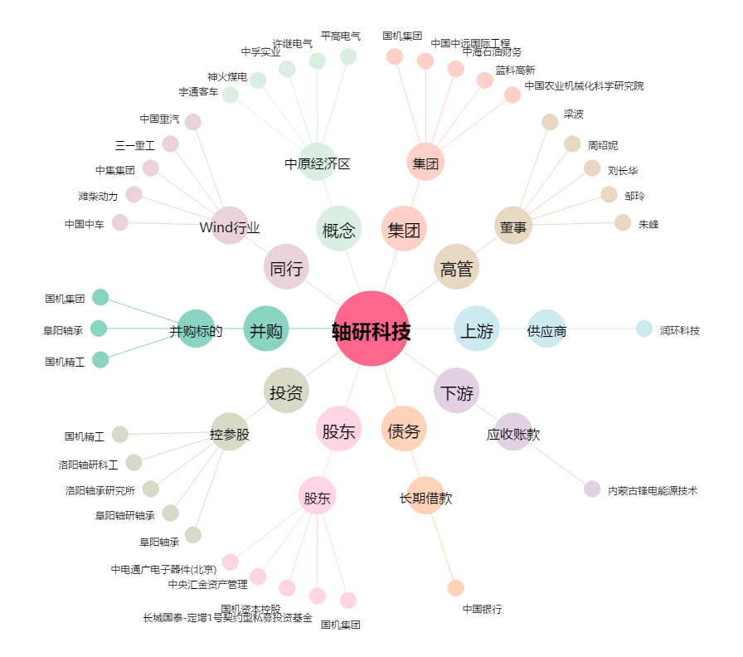
轴研科技[002046.SZ] - 关系概览图

